Rest01
FORMATO DE ESPECIFICACION DE SERVICIO REST

 | ID. Servicio | Rest01-validarIdentificacionPasajero
 | Dominio | Pasajero
 | Recurso | Consultar Declaración
 | Descripción del Recurso/tarea | Validar Identificación del Pasajero

 | Modelo Conceptual
 | 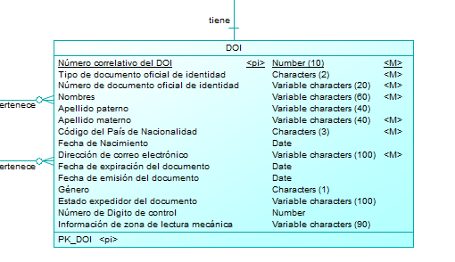 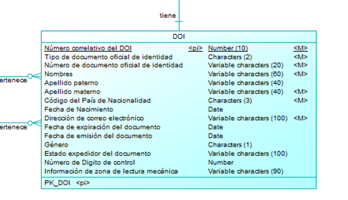

 | Operación | validarIdentificacionPasajero
 | Método HTTP | GET
 | URI privada | https://negocioaduanero.k8s.sunat.peru/v1/controladuanero/pasajero/declaracion/t/consulta/validaidentificacionpasajero/{tipoDocumento}-{codPais}-{numDocumento}-{fecNacimiento}
 | URI pública | https://api.sunat.gob.pe/v1/controladuanero/consulta/validaidentificacionpasajero/{tipoDocumento}-{codPais}-{numDocumento}-{fecNacimiento}

 | SLA
 | Propiedad | Descripción | Valor
 | tiempoRes | Tiempo de respuesta | 60 Seg
 | disponibilidad | disponibilidad | 24x7

 | REQUEST

 | Request URI
 | Parámetros de Entrada | Descripcion | Formato | Tipo dato
 | tipoDocumento | Tipo de documento de identidad | Alfanumerico | string
 | numDocumento | Número de documento de identidad | Alfanumerico | string
 | codPais | Pais de Nacionalidad de origen | Alfanumerico | string
 | fecNacimiento | Fecha de nacimiento con el formato “ddmmyyyy”. | Alfanumerico | date

 | Request Header
 | Parámetros | valor
 | Content-Type | application/json
 | Accept | application/json
 | Bearer | token obtenido de la autenticación (Solo para la URI Publica)

 | Request Body
 | Parámetros de Entrada | Descripcion | Formato | Tipo dato

 | Ejemplo Request
 | JSON en el body

 | RESPONSE

 | Response Header
 | Parámetros | valor
 | HTTP status | 200
 | Content-Type | application/json

 | Response Body:Array
 | Parámetros de Salida | Descripcion | Formato | Tipo dato
 | success | Valor booleano que indica si se pasaron las validaciones para identificar al pasajero |  | boolean

 | Ejemplo JSON Response Body
 | { "success": true }

 | ANEXO Datos Complejos
 | Lista de Pasajeros
 | Propiedad | Descripcion | Tipo dato

 | Formato de mensaje de ERROR 500

 | Response Header
 | Parámetros | valor
 | HTTP status | Revisar la tabla de codigos de Error
 | Content-Type | application/json

 | Response Body
 | Parámetros de Salida | Descripcion | Formato | Tipo dato
 | cod | codigo de error(Revisar la tabla de codigos de Error) |  | String
 | msg | mensaje de error para el usuario |  | String
 | exc | traza del error |  | String

 | Ejemplo de Response
 | { "cod":"500", "msg":"Internal Server Error - Se presento una condicion inesperada que impidio completar el Request", "exc":"java.lang.NullPointerException at ..." }

 | Formato de mensaje de ERROR 422

 | Response Header
 | Parámetros | valor
 | HTTP status | Revisar la tabla de codigos de Error
 | Content-Type | application/json

 | Response Body
 | Parámetros de Salida | Descripcion | Formato | Tipo dato
 | cod | codigo de error(Revisar la tabla de codigos de Error) |  | String
 | msg | mensaje de error para el usuario |  | String
 | exc | traza del error |  | String
 | errors | array de errores y descripcion del error |  | String

 | Ejemplo de Response
 | { "cod": "422", "msg": "Unprocessable Entity - Se presentaron errores de validacion que impidieron completar el Request", "exc": null, "errors": [ { "success": false, "codError": "1001", "desError": "El campo "tipoDocumento"no enviado o es vacío" } ] }

 | Cuadro de mensajes de Error
 | Campo | Validación | Ámbito | Código – Mensaje de error | Código
 | tipoDocumento | No existe el campo o es vacío | Validaciones de obligatoriedad | 1001 – El campo “tipoDocumento” no enviado o es vacío. | 1001
 | tipoDocumento | El campo TipoDocumento envia valor no numerico o un valor no valido | Validaciones de forma | 1002 – Solo se permite dato numérico de 1 ,2,3, 6,7,9 . | 1002
 | numeroDocumento | No se envía el valor del campo numeroDocumento o se envia nulo | Validaciones de obligatoriedad | 1005 – El campo “tipoDocumento” no enviado o es vacío | 1005
 | numeroDocumento | El campo numeroDocumento envia valor no Texto o un valor no valido | Validaciones de forma | 1006 – Solo se permite dato de tipo Texto. | 1006
 | numeroDocumento | Debe tener como máximo 20 caracteres alfanuméricos | Validaciones de forma | 1007 – El campo “numeroDocumento” debe tener como máximo 20 caracteres alfanuméricos | 1007
 | paisNacionalidad | No se envía el valor del campo paisNacionalidad o se envia nulo | Validaciones de obligatoriedad | 1008 – El campo “paisNacionalidad” no enviado o es vacío | 1008
 | paisNacionalidad | El campo paisNacionalidad envia valor no Texto o un valor no valido | Validaciones de forma | 1009 – Solo se permite dato de tipo Texto. | 1009
 | fechaNacimiento | No se envía el valor del campo fechaNacimiento o se envia nulo | Validaciones de obligatoriedad | 1010 – El campo “fechaNacimiento” no enviado o es vacío | 1010
 | fechaNacimiento | Debe cumplir con el siguiente formato “ddmmyyyy”. | Validaciones de forma | 1011 – Solo se permite dato de tipo Texto. | 1011
 | tipoDocumento, numDocumento, codPais, fecNacimiento | EL pasajero No esta registrado | Validaciones de negocio | 1022 - Pasajero no cuenta con información en el sistema | 1022

Rest02
FORMATO DE ESPECIFICACION DE SERVICIO REST

 | ID. Servicio | Rest02-obtieneDatosDoi
 | Dominio | Pasajero
 | Recurso | Código de validación
 | Descripción del Recurso | Permite obtener información del doi

 | Modelo Conceptual
 | 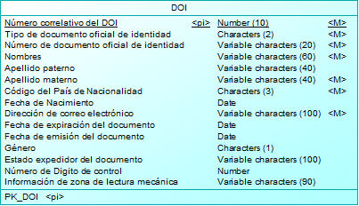

 | Operación | obtieneDatosDoi
 | Método HTTP | GET
 | URI privada | https://negocioaduanero.k8s.sunat.peru/v1/controladuanero/pasajero/declaracion/t/obtenerdoi/{tipoDocumento}-{numDocumento}-{codPais}-{fecNacimiento}
 | URI pública | https://api.sunat.gob.pe/v1/controladuanero/consulta/doi/{tipoDocumento}-{numDocumento}-{codPais}-{fecNacimiento}

 | SLA
 | Propiedad | Descripción | Valor
 | tiempoRes | Tiempo de respuesta | 7 Segundos
 | disponibilidad | disponibilidad | 24x7
 | concurrencia | concurrencia | 60 x min

 | REQUEST

 | Request URI
 | Parámetros de Entrada | Descripcion | Formato | Tipo dato
 | tipoDocumento | Tipo de documento de identidad | Alfanumerico | string
 | numeroDocumento | Número de documento de identidad | Alfanumerico | string
 | paisNacionalidad | Pais de Nacionalidad de origen | Alfanumerico | string
 | fechaNacimiento | Fecha de nacimiento con el formato “ddmmyyyy”. | Alfanumerico | string

 | Request Header
 | Parámetros | valor
 | Content-Type | application/json
 | Accept | application/json
 | bearer | token de autenticacion del usuario solicitante

 | Request Body
 | Parámetros de Entrada | Descripcion | Formato | Tipo dato

 | Ejemplo Request
 | JSON en el body

 | RESPONSE

 | Response Header
 | Parámetros | valor
 | HTTP status | 200
 | Content-Type | application/json

 | Response Body
 | Parámetros de Salida | Descripcion | Formato | Tipo dato
 | codigo | codigo de respuesta de la consulta. | Numérico | Int
 | mensaje | mensaje de respuesta de la consulta. | Alfanumérico | String
 | valor | Es el código de validación que se generó. | Alfanumérico | String

 | Ejemplo JSON Response Body
 | { "dirCorreo": "abc@gmail.com", "desApePat": "Rodriguez", "desApeMat": "Castro", "desNombres": "Carlos" }

 | ANEXO Datos Complejos
 | Lista de Pasajeros
 | Propiedad | Descripcion | Tipo dato

 | Formato de mensaje de ERROR 500

 | Response Header
 | Parámetros | valor
 | HTTP status | Revisar la tabla de codigos de Error
 | Content-Type | application/json

 | Response Body
 | Parámetros de Salida | Descripcion | Formato | Tipo dato
 | cod | codigo de error(Revisar la tabla de codigos de Error) |  | String
 | msg | mensaje de error para el usuario |  | String
 | exc | traza del error |  | String

 | Ejemplo de Response
 | { "cod":"500", "msg":"Internal Server Error - Se presento una condicion inesperada que impidio completar el Request", "exc":"java.lang.NullPointerException at ..." }

 | Formato de mensaje de ERROR 422

 | Response Header
 | Parámetros | valor
 | HTTP status | Revisar la tabla de codigos de Error
 | Content-Type | application/json

 | Response Body
 | Parámetros de Salida | Descripcion | Formato | Tipo dato
 | cod | codigo de error(Revisar la tabla de codigos de Error) |  | String
 | msg | mensaje de error para el usuario |  | String
 | exc | traza del error |  | String
 | errors | array de errores y descripcion del error |  | String

 | Ejemplo de Response
 | { "cod": "422", "msg": "Unprocessable Entity - Se presentaron errores de validacion que impidieron completar el Request", "exc": null, "errors": [ { "success": false, "codError": "1001", "desError": "El campo "tipoDocumento"no enviado o es vacío" } ] }

 | Cuadro de mensajes de Error
 | Campo | Validación | Ámbito | Código – Mensaje de error | Código
 | tipoDocumento | No existe el campo o es vacío | Validaciones de obligatoriedad | 1001 – El campo “tipoDocumento” no enviado o es vacío. | 1001
 | tipoDocumento | El campo TipoDocumento envia valor no numerico o un valor no valido | Validaciones de forma | 1002 – Solo se permite dato numérico de 1 ,2,3, 6,7,9 . | 1002
 | numeroDocumento | No se envía el valor del campo numeroDocumento o se envia nulo | Validaciones de obligatoriedad | 1005 – El campo “tipoDocumento” no enviado o es vacío | 1005
 | numeroDocumento | El campo numeroDocumento envia valor no Texto o un valor no valido | Validaciones de forma | 1006 – Solo se permite dato de tipo Texto. | 1006
 | numeroDocumento | Debe tener como máximo 20 caracteres alfanuméricos | Validaciones de forma | 1007 – El campo “numeroDocumento” debe tener como máximo 20 caracteres alfanuméricos | 1007
 | paisNacionalidad | No se envía el valor del campo paisNacionalidad o se envia nulo | Validaciones de obligatoriedad | 1008 – El campo “paisNacionalidad” no enviado o es vacío | 1008
 | paisNacionalidad | El campo paisNacionalidad envia valor no Texto o un valor no valido | Validaciones de forma | 1009 – Solo se permite dato de tipo Texto. | 1009
 | fechaNacimiento | No se envía el valor del campo fechaNacimiento o se envia nulo | Validaciones de obligatoriedad | 1010 – El campo “fechaNacimiento” no enviado o es vacío | 1010
 | fechaNacimiento | Debe cumplir con el siguiente formato “dd/mm/yyyy”. | Validaciones de forma | 1011 – Solo se permite dato de tipo Texto. | 1011
 | codValidacion | No se envía el valor del campo codValidacion o se envia nulo | Validaciones de obligatoriedad | 1017 – El campo “codValidacion” no enviado o es vacío | 1017
 | codValidacion | El campo codValidacion envia valor no Texto o un valor no valido | Validaciones de forma | 1018 – Solo se permite dato de tipo Texto. | 1018
 | codValidacion | El campo codValidacion envia valor no Texto o un valor no valido | Validaciones de forma | 1019 – El campo “codValidacion” no enviado o es vacío | 1019
 | codValidacion | El campo codValidacion debe tener exactamente 6 caracteres alfanuméricos | Validaciones de forma | 1020 – El campo “codValidacion” debe tener exactamente 6 caracteres alfanuméricos | 1020
 | tipoDocumento, numDocumento, codPais, fecNacimiento | El código de validación no exista o no este asociado a los datos de identificación del pasajero | Validaciones de negocio | 1023- Código de validación incorrecto | 1023
 | tipoDocumento, numDocumento, codPais, fecNacimiento | El código validación este en estado “Inactivo” o que ya haya pasado más de 15 minutos desde el momento que se generó el código de validación | Validaciones de negocio | 1024 - Código de validación expirado, ¿Desea generar otro código? | 1024

Rest03
FORMATO DE ESPECIFICACION DE SERVICIO REST

 | ID. Servicio | Rest03-validarCodigoIngresado
 | Dominio | Pasajero |  |  |  | activo
 | Recurso | Código de validación |  |  |  | usado
 | Descripción del Recurso | Permite consultar y validar el código enviado. |  |  |  | no usado
 |  |  |  |  |  | expirado
 | Modelo Conceptual
 | 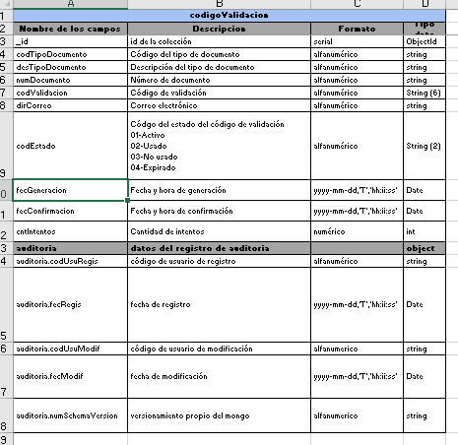

 | Operación | validarCodigoIngresado
 | Método HTTP | GET
 | URI privada | https://negocioaduanero.k8s.sunat.peru/v1/controladuanero/pasajero/declaracion/e/codigovalidacion/{tipoDocumento}-{numDocumento}-{codValidacion}
 | URI pública | https://api.sunat.gob.pe/v1/controladuanero/codigovalidacion/{tipoDocumento}-{numDocumento}-{codValidacion}

 | SLA
 | Propiedad | Descripción | Valor
 | tiempoRes | Tiempo de respuesta | 7 Segundos
 | disponibilidad | disponibilidad | 24x7
 | concurrencia | concurrencia | 60 x min

 | REQUEST

 | Request URI
 | Parámetros de Entrada | Descripcion | Formato | Tipo dato
 | codValidacion | Código de Validación | Alfanumérico | string
 | tipoDocumento | Tipo de documento de identidad | Alfanumérico | string
 | numeroDocumento | Número de documento de identidad | Alfanumérico | string

 | Request Header
 | Parámetros | valor
 | Content-Type | application/json
 | Accept | application/json
 | bearer | token de autenticacion del usuario solicitante

 | Request Body
 | Parámetros de Entrada | Descripcion | Formato | Tipo dato

 | Ejemplo Request
 | JSON en el body

 | RESPONSE

 | Response Header
 | Parámetros | valor
 | HTTP status | 200
 | Content-Type | application/json

 | Response Body
 | Parámetros de Salida | Descripcion | Formato | Tipo dato
 | codigo | codigo de respuesta de la consulta. | Numérico | Int
 | mensaje | mensaje de respuesta de la consulta. | Alfanumérico | String
 | valor | Es el código de validación que se generó. | Alfanumérico | String

 | Ejemplo JSON Response Body
 | { "success": true }

 | ANEXO Datos Complejos
 | Lista de Pasajeros
 | Propiedad | Descripcion | Tipo dato

 | Formato de mensaje de ERROR 500

 | Response Header
 | Parámetros | valor
 | HTTP status | Revisar la tabla de codigos de Error
 | Content-Type | application/json

 | Response Body
 | Parámetros de Salida | Descripcion | Formato | Tipo dato
 | cod | codigo de error(Revisar la tabla de codigos de Error) |  | String
 | msg | mensaje de error para el usuario |  | String
 | exc | traza del error |  | String

 | Ejemplo de Response
 | { "cod":"500", "msg":"Internal Server Error - Se presento una condicion inesperada que impidio completar el Request", "exc":"java.lang.NullPointerException at ..." }

 | Formato de mensaje de ERROR 422

 | Response Header
 | Parámetros | valor
 | HTTP status | Revisar la tabla de codigos de Error
 | Content-Type | application/json

 | Response Body
 | Parámetros de Salida | Descripcion | Formato | Tipo dato
 | cod | codigo de error(Revisar la tabla de codigos de Error) |  | String
 | msg | mensaje de error para el usuario |  | String
 | exc | traza del error |  | String
 | errors | array de errores y descripcion del error |  | String

 | Ejemplo de Response
 | { "cod": "422", "msg": "Unprocessable Entity - Se presentaron errores de validacion que impidieron completar el Request", "exc": null, "errors": [ { "success": false, "codError": "1001", "desError": "El campo "tipoDocumento"no enviado o es vacío" } ] }

 | Cuadro de mensajes de Error
 | Campo | Validación | Ámbito | Código – Mensaje de error | Código
 | codValidacion | El campo codValidacion envia valor no Texto o un valor no valido | Validaciones de forma | 1018 – Solo se permite dato de tipo Texto. | 1018
 | codValidacion | El campo codValidacion envia valor no Texto o un valor no valido | Validaciones de forma | 1019 – El campo “codValidacion” no enviado o es vacío | 1019
 | codValidacion | El campo codValidacion debe tener exactamente 6 caracteres alfanuméricos | Validaciones de forma | 1020 – El campo “codValidacion” debe tener exactamente 6 caracteres alfanuméricos | 1020
 | tipoDocumento, numDocumento | El código de validación no exista o no este asociado a los datos de identificación del pasajero | Validaciones de negocio | 1023- Código de validación incorrecto | 1023
 | tipoDocumento, numDocumento | El código validación este en estado “Inactivo” o que ya haya pasado más de 15 minutos desde el momento que se generó el código de validación | Validaciones de negocio | 1024 - Código de validación expirado, ¿Desea generar otro código? | 1024
 | tipoDocumento | No se envía el valor del campo tipoDocumento o se envía nulo | Validaciones de obligatoriedad | 1001 – El campo “tipoDocumento” no enviado o es vacío | 1001
 | tipoDocumento | El campo TipoDocumento envia valor no Texto o un valor no valido | Validaciones de forma | 1002 – Solo se permite dato tipo Texto | 1002
 | tipoDocumento | Solo se permite los valores 1,2,3,6,7,9 | Validaciones de integridad de datos | 1043 – Tipo de documento no permitido o no válido | 1043
 | numeroDocumento | No se envía el valor del campo numeroDocumento o se envia nulo | Validaciones de obligatoriedad | 1005 – El campo “tipoDocumento” no enviado o es vacío | 1005
 | numeroDocumento | El campo numeroDocumento envia valor no Texto o un valor no valido | Validaciones de forma | 1006 – Solo se permite dato de tipo Texto | 1006

Rest04
FORMATO DE ESPECIFICACION DE SERVICIO REST

 | ID. Servicio | Rest04-consultarCuatroUltimasDeclaraciones
 | Dominio | pasajero
 | Recurso | Declaración Ingreso/Salida
 | Descripción del Recurso/tarea | Listar las cuatro últimas declaraciones juradas.

 | Modelo Conceptual
 | 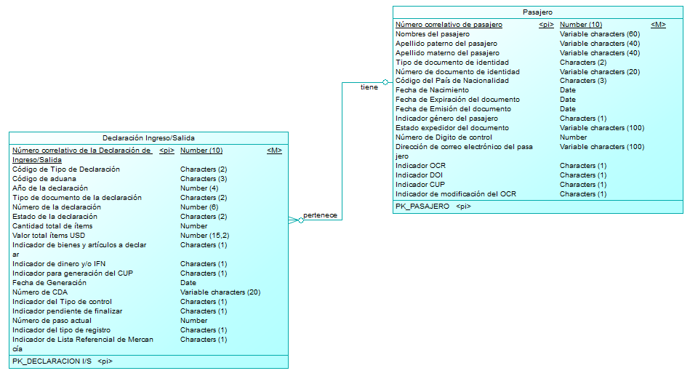

 | Operación | consultarCuatroUltimasDeclaraciones
 | Método HTTP | GET
 | URI privada | https://negocioaduanero.k8s.sunat.peru/v1/controladuanero/pasajero/declaracion/t/consulta/consultacuatroultimasdeclaraciones/{tipoDocumento}-{numDocumento}-{codPais}-{fecNacimiento}
 | URI pública | https://api.sunat.gob.pe/v1/controladuanero/consulta/consultacuatroultimasdeclaraciones/{tipoDocumento}-{numDocumento}-{codPais}-{fecNacimiento}

 | SLA
 | Propiedad | Descripción | Valor
 | tiempoRes | Tiempo de respuesta | 30 Seg
 | disponibilidad | disponibilidad | 24x7

 | REQUEST

 | Request URI
 | Parámetros de Entrada | Descripcion | Formato | Tipo dato

 | Request Header
 | Parámetros | valor
 | Content-Type | application/json
 | Accept | application/json
 | Bearer | token obtenido de la autenticación (Solo para la URI Publica)

 | Request Body
 | Parámetros de Entrada | Descripcion | Formato | Tipo dato

 | Ejemplo Request
 | JSON en el body

 | RESPONSE

 | Response Header
 | Parámetros | valor
 | HTTP status | 200
 | Content-Type | application/json

 | Response Body
 | Parámetros de Salida | Descripcion | Formato | Tipo dato
 | cabecera | Array de la Propuesta de no incluidos | array | array
 | cabecera.codAduana | Código de aduana | Alfanumérico | String
 | cabecera.numDeclaracion | Número de la declaración | Numérico | int
 | cabecera.annPresen | Año de la declaración | Numérico | int
 | cabecera.codRegimen | Tipo de documento de la declaración. Para el requerimiento los tipos considerados son: 38 Declaración Jurada de Equipaje 39 Declaración de Ingreso Temporal DD Declaración Jurada de Dinero – Ingreso ST Declaración de Salida Temporal DS Declaración Jurada de Dinero – Salida | Alfanumérico | String
 | cabecera.tipDeclaracion | Descripción del tipo de declaración | Alfanumérico | String
 | detalle | Array de la Propuesta de no incluidos | array | array
 | detalle.fecNumeracion | Fecha de Vencimiento o Fecha de Pago | dd-mm-yyyy | Date
 | detalle.estadoDeclaracion | Descripción del estado actual de la declaración. 1-Declaración Jurada de Equipaje, 00: Previa 02: En revisión 03: Definitiva 04: Autorizada 07: Anulado 08: Legajado 2-Declaración de Salida Temporal 01: Previa 02: En revisión 03: Definitiva 06: Regularizada 08: Legajado 3-Declaración Jurada de Dinero Ingreso 00: Previa 02: En revisión 03: Definitiva 07: Anulado 4-Declaración Jurada de Dinero Salida 00: Previa 02: En revisión 03: Definitiva 07: Anulado | Alfanumérico | String
 | detalle.estadoPago | Estado de pago de la declaración. | Alfanumérico | String

 | Ejemplo JSON Response Body
 | { "cabecera": { "codAduana": "235", "numDeclaracion": 43, "annPresen": "2022", "codRegimen": "38", "tipDeclaracion": "Declaración Jurada de Equipaje", "detalle": [ { "fecNumeracion": "13-01-2010", "estadoDeclaracion": "Previa", "estadoPago": "Pagado o cancelado" } ] } }

 | ANEXO Datos Complejos
 | Lista de Pasajeros
 | Propiedad | Descripcion | Tipo dato

 | Formato de mensaje de ERROR 500

 | Response Header
 | Parámetros | valor
 | HTTP status | Revisar la tabla de codigos de Error
 | Content-Type | application/json

 | Response Body
 | Parámetros de Salida | Descripcion | Formato | Tipo dato
 | cod | codigo de error(Revisar la tabla de codigos de Error) |  | String
 | msg | mensaje de error para el usuario |  | String
 | exc | traza del error |  | String

 | Ejemplo de Response
 | { "cod":"500", "msg":"Internal Server Error - Se presento una condicion inesperada que impidio completar el Request", "exc":"java.lang.NullPointerException at ..." }

 | Formato de mensaje de ERROR 422

 | Response Header
 | Parámetros | valor
 | HTTP status | Revisar la tabla de codigos de Error
 | Content-Type | application/json

 | Response Body
 | Parámetros de Salida | Descripcion | Formato | Tipo dato
 | cod | codigo de error(Revisar la tabla de codigos de Error) |  | String
 | msg | mensaje de error para el usuario |  | String
 | exc | traza del error |  | String
 | errors | array de errores y descripcion del error |  | String

 | Ejemplo de Response
 | { "cod": "422", "msg": "Unprocessable Entity - Se presentaron errores de validacion que impidieron completar el Request", "exc": null, "errors": [ { "success": false, "codError": "1017", "desError": "El campo “codValidacion” no enviado o es vacío" } ] }

 | Cuadro de mensajes de Error
 | Campo | Validación | Ámbito | Código – Mensaje de error | Código
 | tipoDocumento | No se envía el valor del campo tipoDocumento o se envía nulo | Validaciones de obligatoriedad | 1001 – El campo “tipoDocumento” no enviado o es vacío | 1001
 | tipoDocumento | Solo se permite los valores 1,2,3,6,7,9 | Validaciones de integridad de datos | 1043 – Tipo de documento no permitido o no válido | 1043
 | numeroDocumento | No se envía el valor del campo numeroDocumento o se envia nulo | Validaciones de obligatoriedad | 1005 – El campo “tipoDocumento” no enviado o es vacío | 1005
 | numeroDocumento | El campo numeroDocumento envia valor no Texto o un valor no valido | Validaciones de forma | 1006 – Solo se permite dato de tipo Texto | 1006
 | codPais | No se envía el valor del campo codPais o se envia nulo | Validaciones de obligatoriedad | 1008 – El campo “paisNacionalidad” no enviado o es vacío | 1008
 | fecNacimiento | No se envía el valor del campo fecNacimiento o se envia nulo | Validaciones de obligatoriedad | 1010 – El campo “fechaNacimiento” no enviado o es vacío | 1010
 | fecNacimiento | Debe cumplir con el siguiente formato “dd-mm-yyyy”. | Validaciones de forma | 1011 – Solo se permite dato con el formato ""dd/mm/yyyy" | 1011

Rest05
FORMATO DE ESPECIFICACION DE SERVICIO REST

 | ID. Servicio | Rest05-obtenerDatosDeclaracion
 | Dominio | pasajero
 | Recurso | Declaración Ingreso/Salida
 | Descripción del Recurso/tarea | Obtener todos los datos de la declaracion

 | Modelo Conceptual
 | 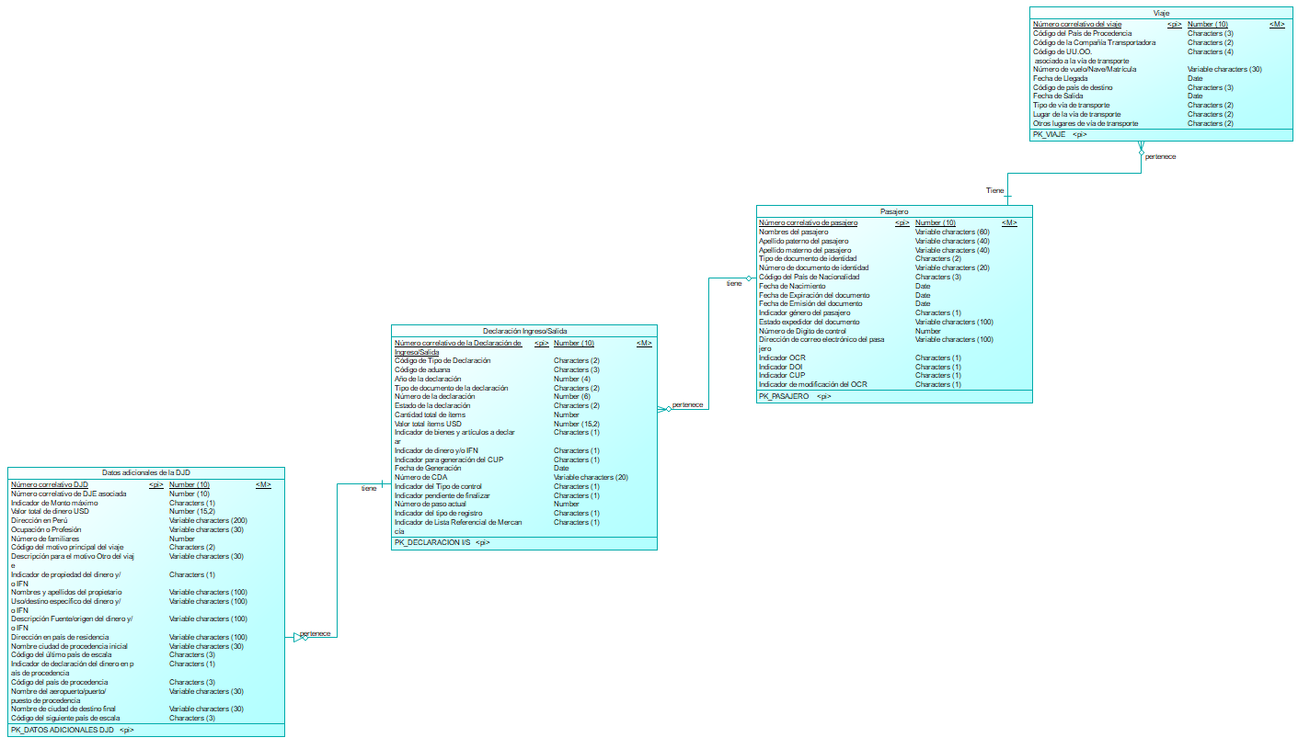

 | Operación | obtenerDatosDeclaracion
 | Método HTTP | GET
 | URI privada | https://negocioaduanero.k8s.sunat.peru/v1/controladuanero/pasajero/declaracion/t/consulta/obtienedatosdeclaracion/{numCorreDoc}
 | URI pública | https://api.sunat.gob.pe/v1/controladuanero/consulta/obtienedatosdeclaracion/{numCorreDoc}

 | SLA
 | Propiedad | Descripción | Valor
 | tiempoRes | Tiempo de respuesta | 30 Seg
 | disponibilidad | disponibilidad | 24x7

 | REQUEST

 | Request URI
 | Parámetros de Entrada | Descripcion | Formato | Tipo dato
 | numCorreDoc | Número correlativo de la declaración de ingreso/salida | Numérico | int

 | Request Header
 | Parámetros | valor
 | Content-Type | application/json
 | Accept | application/json
 | Bearer | token obtenido de la autenticación (Solo para la URI Publica)

 | Request Body
 | Parámetros de Entrada | Descripcion | Formato | Tipo dato

 | Ejemplo Request
 | JSON en el body

 | RESPONSE

 | Response Header
 | Parámetros | valor
 | HTTP status | 200
 | Content-Type | application/json

 | Response Body
 | Parámetros de Salida | Descripcion | Formato | Tipo dato
 | cabecera | Array | array | array
 | cabecera.codAduana | Código de aduana | Alfanumérico | String
 | cabecera.numDeclaracion | Número de la declaración | Numérico | int
 | cabecera.annPresen | Año de la declaración | Numérico | int
 | cabecera.codRegimen | Tipo de documento de la declaración. Para el requerimiento los tipos considerados son: 38 Declaración Jurada de Equipaje 39 Declaración de Ingreso Temporal DD Declaración Jurada de Dinero – Ingreso ST Declaración de Salida Temporal DS Declaración Jurada de Dinero – Salida | Alfanumérico | String
 | cabecera.tipDeclaracion | Descripción del tipo de declaración | Alfanumérico | String
 | detalle | Array | array | array
 | detalle.fecNumeracion | Fecha de la Numeración | dd-mm-yyyy | Date
 | detalle.estadoDeclaracion | Descripción del estado actual de la declaración. 1-Declaración Jurada de Equipaje, 00: Previa 02: En revisión 03: Definitiva 04: Autorizada 07: Anulado 08: Legajado 2-Declaración de Salida Temporal 01: Previa 02: En revisión 03: Definitiva 06: Regularizada 08: Legajado 3-Declaración Jurada de Dinero Ingreso 00: Previa 02: En revisión 03: Definitiva 07: Anulado 4-Declaración Jurada de Dinero Salida 00: Previa 02: En revisión 03: Definitiva 07: Anulado | Alfanumérico | String
 | detalle.estadoPago | Estado de pago de la declaración. | Alfanumérico | String
 | pasajero | Array | array | array
 | pasajero.tipDoc | Tipo de documento | Alfanumérico | String
 | pasajero.numDocIdentidad | Descripción del estado actual de la declaración. 1-Declaración Jurada de Equipaje, 00: Previa 02: En revisión 03: Definitiva 04: Autorizada 07: Anulado 08: Legajado 2-Declaración de Salida Temporal 01: Previa 02: En revisión 03: Definitiva 06: Regularizada 08: Legajado 3-Declaración Jurada de Dinero Ingreso 00: Previa 02: En revisión 03: Definitiva 07: Anulado 4-Declaración Jurada de Dinero Salida 00: Previa 02: En revisión 03: Definitiva 07: Anulado | Alfanumérico | String
 | pasajero.paisNacionalidad | Estado de pago de la declaración. | Alfanumérico | String
 | pasajero.nomCompleto | Es el nombre completo del pasajero. Compuesto por su Nombres, primer apellido y segundo apellido. | Alfanumérico | String
 | pasajero.fecNacimiento | Es la fecha de nacimiento | dd-mm-yyyy | Date
 | pasajero.email | Es el correo electronico | Alfanumérico | String
 | viaje | Array | array | array
 | viaje.viaTransporte | Es la via de Transporte | Alfanumérico | String
 | viaje.nomAeropuerto | Es el aeropuerto, puerto o puesto de control, que está asociado a la vía de transporte y que fue seleccionado por el pasajero. | Alfanumérico | String
 | viaje.codPaisProcedencia | Es el Código del país de procedencia. | Alfanumérico | String
 | viaje.descPaisProcedencia | Es la descripción del país de procedencia. | Alfanumérico | String
 | viaje.descCompaniaTransportadora | Descripción de la línea o medio de transporte que traslada al pasajero | Alfanumérico | String
 | viaje.numIdentificadoViaje | Es el Número de vuelo, nombre de la nave o número de matrícula del medio de transporte | Alfanumérico | String
 | viaje.fecLlegada | Es la Fecha de llegada del pasajero | dd-mm-yyyy | Date
 | dinero | Array | array | array
 | dinero.direccionPeru | Es la dirección en Perú | Alfanumérico | String
 | dinero.ocupacion | Es la ocupación o profesión | Alfanumérico | String
 | dinero.telefono | Es el número de teléfono | Alfanumérico | String
 | dinero.numFamiliares | Es el número de familiares | Númerico | int
 | dinero.motivoViaje | Es el motivo principal del viaje | Alfanumérico | String
 | dinero.propietarioDinero | Es el indicador de propiedad del dinero y/o IFN | Alfanumérico | String
 | dinero.usoEspecifico | El el uso/destino específico del dinero y/o IFN | Alfanumérico | String
 | dinero.fuenteDinero | Es la descripción Fuente/origen del dinero y/o IFN | Alfanumérico | String
 | dinero.direccionResidencia | Es la dirección en país de residencia | Alfanumérico | String
 | dinero.ciudadProcedenciaInicial | Es el nombre ciudad de procedencia inicial | Alfanumérico | String
 | dinero.ultimoPaisEscala | Es el último país de escala | Alfanumérico | String
 | dinero.declaradoPaisProcedencia | Es el indicador de declaración del dinero en país de procedencia 0: No declaró en país de procedencia 1: Sí declaró en país de procedencia | Alfanumérico | String
 | dinero.paisDeclaracionDinero | Es el código del país de procedencia. | Alfanumérico | String
 | dinero.aeropuerto | Es el nombre del aeropuerto/puerto/puesto de procedencia | Alfanumérico | String
 | itemdinero | Array | array | array
 | itemdinero.numItem | Es la número de item | Alfanumérico | String
 | itemdinero.tipoDinero | Es el tipo de dinero, catalogo GP2 | Alfanumérico | String
 | itemdinero.montoDolares | Es el monto convertido a dolares | Decimal | int
 | itemdinero.codigoMoneda | Es el código de moneda del monto del item | Alfanumérico | String
 | itemdinero.montoOriginal | Es el monto del item | Decimal | String
 | itemdinero.numeroIfn | Es el número de IFN | Alfanumérico | String |  | DET_ADI_DJD

 | Formato de mensaje de ERROR 500

 | Response Header
 | Parámetros | valor
 | HTTP status | Revisar la tabla de codigos de Error
 | Content-Type | application/json

 | Response Body
 | Parámetros de Salida | Descripcion | Formato | Tipo dato
 | cod | codigo de error(Revisar la tabla de codigos de Error) |  | String
 | msg | mensaje de error para el usuario |  | String
 | exc | traza del error |  | String

 | Ejemplo de Response
 | { "cod":"500", "msg":"Internal Server Error - Se presento una condicion inesperada que impidio completar el Request", "exc":"java.lang.NullPointerException at ..." }

 | Formato de mensaje de ERROR 422

 | Response Header
 | Parámetros | valor
 | HTTP status | Revisar la tabla de codigos de Error
 | Content-Type | application/json

 | Response Body
 | Parámetros de Salida | Descripcion | Formato | Tipo dato
 | cod | codigo de error(Revisar la tabla de codigos de Error) |  | String
 | msg | mensaje de error para el usuario |  | String
 | exc | traza del error |  | String
 | errors | array de errores y descripcion del error |  | String

 | Ejemplo de Response
 | { "cod": "422", "msg": "Unprocessable Entity - Se presentaron errores de validacion que impidieron completar el Request", "exc": null, "errors": [ { "success": false, "codError": "1012", "desError": "El campo "numDeclaracion” no enviado o es vacío" } ] }

 | Cuadro de mensajes de Error
 | Campo | Validación | Ámbito | Código – Mensaje de error | Código
 | numCorreDoc | No se envía el valor del campo numCorreDoc o se envia nulo | Validaciones de obligatoriedad | 1012 – El campo "numCorreDoc” no enviado o es vacío | 1012
 | numCorreDoc | El campo numCorreDoc envia valor no numérico | Validaciones de forma | 1013 – Solo se permite dato de tipo numérico para el número de la declaración | 1013

Rest06
FORMATO DE ESPECIFICACION DE SERVICIO REST

 | ID. Servicio | Rest06-descargarDeclaracion
 | Dominio | Pasajero
 | Recurso | Declaración Ingreso/Salida
 | Descripción del Recurso | Consultar la declaracion y te genera el archivo pdf para luego descargarlo.

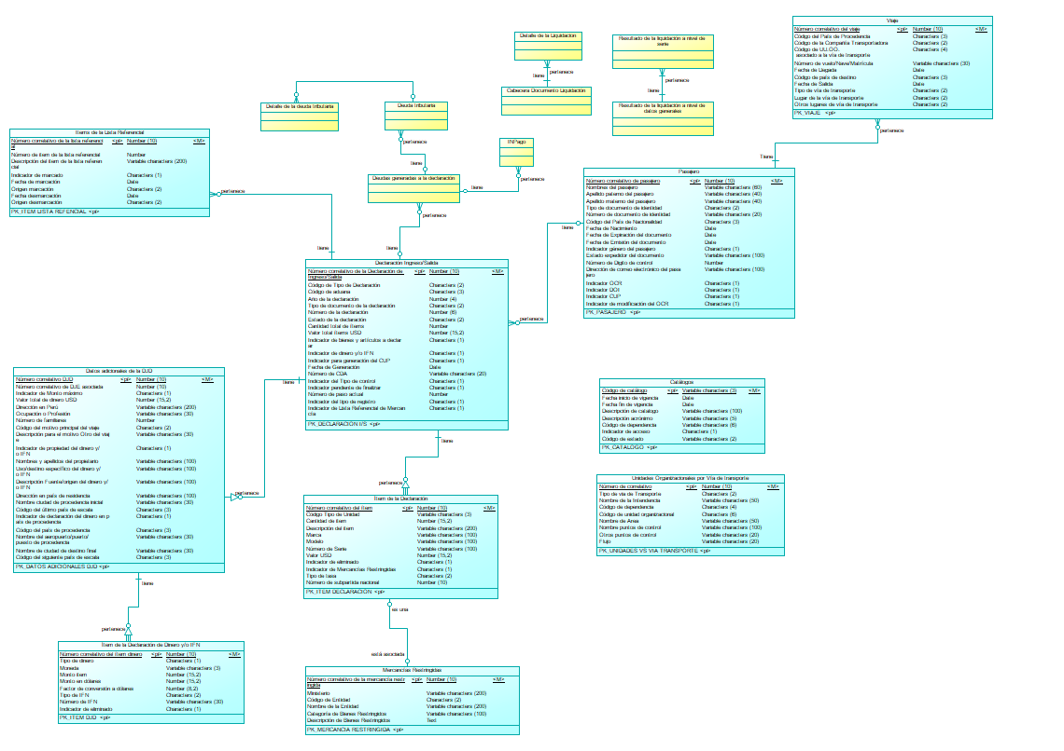
 | Modelo Conceptual

 | Operación | descargarDeclaracion
 | Método HTTP | GET
 | URI privada | https://negocioaduanero.k8s.sunat.peru/v1/controladuanero/pasajero/declaracion/t/consulta/descargadeclaracion/{numCorreDoc}
 | URI pública | https://api.sunat.gob.pe/v1/controladuanero/consulta/descargadeclaracion/{numCorreDoc}

 | SLA
 | Propiedad | Descripción | Valor
 | tiempoRes | Tiempo de respuesta | 3 Seg
 | disponibilidad | disponibilidad | 24x7
 | concurrencia | concurrencia | 30 x min

 | REQUEST

 | Request URI
 | Parámetros de Entrada | Descripcion | Formato | Tipo dato
 | numCorreDoc | Número correlativo de la declaración de ingreso/salida | Numérico | int

 | Request Header
 | Parámetros | valor
 | Content-Type | application/json
 | Accept | application/json
 | Bearer | token obtenido de la autenticación (Solo para la URI Publica)

 | Request Body
 | Parámetros de Entrada | Descripcion | Formato | Tipo dato

 | Ejemplo Request
 | JSON en el body

 | RESPONSE

 | Response Header
 | Parámetros | valor
 | HTTP status | 200
 | Content-Type | application/json

 | Kafka Producer
 | Parámetros de Salida | Descripción | Formato | Tipo dato
 | cabecera
 | cabecera.codAduana | Código de aduana | Alfanumérico | String
 | cabecera.numDeclaracion | Número de la declaración | Numérico | int
 | cabecera.annPresen | Año de la declaración | Numérico | int
 | cabecera.codRegimen | Tipo de documento de la declaración. Para el requerimiento los tipos considerados son: 38 Declaración Jurada de Equipaje 39 Declaración de Ingreso Temporal DD Declaración Jurada de Dinero – Ingreso ST Declaración de Salida Temporal DS Declaración Jurada de Dinero – Salida | Alfanumérico | String
 | cabecera.tipDeclaración | Descripción del tipo de declaración | Alfanumérico | String
 | cabecera.viaTransporte | Es la vía de transporte: Aéreo / Terrestre / Marítimo / Fluvial | Alfanumérico | String
 | cabecera.fecDeclaración | Es la fecha y hora de registro de la declaración | Formato dd-mm-yyyy hh:mm:ss | Date
 | cabecera.estadoDeclaracion | Descripción del estado actual de la declaración. 1-Declaración Jurada de Equipaje, 00: Previa 02: En revisión 03: Definitiva 04: Autorizada 07: Anulado 08: Legajado 2-Declaración de Salida Temporal 01: Previa 02: En revisión 03: Definitiva 06: Regularizada 08: Legajado 3-Declaración Jurada de Dinero Ingreso 00: Previa 02: En revisión 03: Definitiva 07: Anulado 4-Declaración Jurada de Dinero Salida 00: Previa 02: En revisión 03: Definitiva 07: Anulado | Alfanumérico | String
 | detalle | Array de la Propuesta de no incluidos | array | array
 | detalle.fecNumeracion | Fecha de Vencimiento o Fecha de Pago | dd-mm-yyyy | Date
 | detalle.estadoDeclaracion | Descripción del estado actual de la declaración. 1-Declaración Jurada de Equipaje, 00: Previa 02: En revisión 03: Definitiva 04: Autorizada 07: Anulado 08: Legajado 2-Declaración de Salida Temporal 01: Previa 02: En revisión 03: Definitiva 06: Regularizada 08: Legajado 3-Declaración Jurada de Dinero Ingreso 00: Previa 02: En revisión 03: Definitiva 07: Anulado 4-Declaración Jurada de Dinero Salida 00: Previa 02: En revisión 03: Definitiva 07: Anulado | Alfanumérico | String
 | detalle.estadoPago | Estado de pago de la declaración. | Alfanumérico | String
 | pasajero | Array | array | array
 | pasajero.tipDoc | Fecha de Vencimiento o Fecha de Pago | Alfanumérico | String
 | pasajero.numDocIdentidad | Es el número del documento | Alfanumérico | String
 | pasajero.paisNacionalidad | Estado de pago de la declaración. | Alfanumérico | String
 | pasajero.nomCompleto | Es el nombre completo del pasajero. Compuesto por su Nombres, primer apellido y segundo apellido. | Alfanumérico | String
 | pasajero.email | Es el correo electronico | Alfanumérico | String
 | pasajero.direccion | Es la direción del pasajero | Alfanumérico | String
 | viaje | Array | array | array
 | viaje.viaTransporte | Es la via de Transporte | Alfanumérico | String
 | viaje.nomAeropuerto | Es el aeropuerto, puerto o puesto de control, que está asociado a la vía de transporte y que fue seleccionado por el pasajero. | Alfanumérico | String
 | viaje.codPaisProcedencia | Es el Código del país de procedencia. | Alfanumérico | String
 | viaje.descPaisProcedencia | Es la descripción del país de procedencia. | Alfanumérico | String
 | viaje.descCompañiaTransportadora | Descripción de la línea o medio de transporte que traslada al pasajero | Alfanumérico | String
 | viaje.numIdentificadoViaje | Es el número de vuelo. | Numérico | int
 | viaje.numFamiliaresViaje | Es el número de familiares que viajan con usted | Entero | Int
 | viaje.fecLlegada | Es la fecha de llegada del vuelo. | Formato dd-mm-yyyy hh:mm:ss | Date
 | item | Array | array | array
 | item.numItem | Es la número de item | Alfanumérico | String
 | item.descDescripcion | Es la descripción del item. | Alfanumérico | String
 | item.numCantidad | Es la cantidad del item | Númerico | int
 | item.numUnidadMedida | Es el número de unidad de medida | Alfanumérico | String
 | item.descMarca | Es la descripción de la marca | Alfanumérico | String
 | item.descModelo | Es la descripción del modelo | Alfanumérico | String
 | item.descNumeroSerie | Es el número de serie | Alfanumérico | String
 | item.descValorItem | Es el valor del Item | Númerico | int
 | item.descSPN | Es el SPN | Alfanumérico | String
 | item.descTasa | Es la tasa del item. | Númerico | int
 | conceptoMontoPagar | Array | array | array
 | conceptoMontoPagar.numItem | Es la via de Transporte | Alfanumérico | String
 | conceptoMontoPagar.descAdValorem | Es el monto a pagar en US dólares por el concepto de Ad Valorem | Númerico | int
 | conceptoMontoPagar.descIsc | Es el monto a pagar en US dólares por el concepto de ISC | Númerico | int
 | conceptoMontoPagar.descIgv | Es el monto a pagar en US dólares por el concepto de IGV | Númerico | int
 | conceptoMontoPagar.descIpm | Es el monto a pagar en US dólares por el concepto de IPM | Númerico | int
 | conceptoMontoPagar.descOtros | Es el monto a pagar en US dólares por el concepto de Otros | Númerico | int
 | conceptoMontoPagar.numValorTotalLiquidacion | Es el monto a pagar en US dólares por el concepto por el valor total de liquidación | Númerico | int
 | conceptoMontoPagar.numTotalPagarSoles | Es el monto total a pagar en soles. | Númerico | int
 | conceptoMontoPagar.numTipoCambioDia | Es el tipo de cambio del dia | Númerico | int
 | documentosAsociados | Array | array | array
 | documentosAsociados.numDitAsociada | Es el número de DIT Asociada: | Alfanumérico | String
 | documentosAsociados.numCcAsociado | Es el número de CC Asociados: | Númerico | int

 | Ejemplo JSON Response Body
 | { cabecera:[ "codAduana": "", "numDeclaracion": , "annPresen": , "codRegimen": "", "tipDeclaración": "", "viaTransporte": "", "puntoControl": "", "fecDeclaración": "", "estadoDeclaracion": "" ], detalle:[ "fecNumeracion": "", "estadoDeclaracion": "", "detalle.estadoPago": "" ], pasajero:[ "tipDoc": "", "numDoc": "", "paisNacionalidad": "", "nomCompleto": "", "email": "", "direccion": "" ], viaje:[ "viaTransporte": "", "nomAeropuerto": "", "codPaisProcedencia": "", "descPaisProcedencia": "", "descCompañiaTransportadora": "", "numVuelo": , "numFamiliaresViaje": , "fecLLegadaViaje": "" ], item:[ "numItem": "", "descDescripcion": "", "numCantidad": , "numUnidadMedida": "", "descMarca": "", "descModelo": "", "descNumeroSerie": "", "descValorItem": , "descSPN": "", "descTasa": ], conceptoMontoPagar:[ "numItem": "", "descAdValorem": , "descIsc": , "descIgv": , "descIpm": , "descOtros": , "numValorTotalLiquidacion": , "numTotalPagarSoles": , "numTipoCambioDia": ], documentosAsociados:[ "numDitAsociada": "", "numCcAsociado": ] }

 | ANEXO Datos Complejos
 | Lista de Pasajeros
 | Propiedad | Descripcion | Tipo dato

 | Formato de mensaje de ERROR 500

 | Response Header
 | Parámetros | valor
 | HTTP status | Revisar la tabla de codigos de Error
 | Content-Type | application/json

 | Response Body
 | Parámetros de Salida | Descripcion | Formato | Tipo dato
 | cod | codigo de error(Revisar la tabla de codigos de Error) |  | String
 | msg | mensaje de error para el usuario |  | String
 | exc | traza del error |  | String

 | Ejemplo de Response
 | { "cod":"500", "msg":"Internal Server Error - Se presento una condicion inesperada que impidio completar el Request", "exc":"java.lang.NullPointerException at ..." }

 | Formato de mensaje de ERROR 422

 | Response Header
 | Parámetros | valor
 | HTTP status | Revisar la tabla de codigos de Error
 | Content-Type | application/json

 | Response Body
 | Parámetros de Salida | Descripcion | Formato | Tipo dato
 | cod | codigo de error(Revisar la tabla de codigos de Error) |  | String
 | msg | mensaje de error para el usuario |  | String
 | exc | traza del error |  | String
 | errors | array de errores y descripcion del error |  | String

 | Ejemplo de Response
 | { "cod": "422", "msg": "Unprocessable Entity - Se presentaron errores de validacion que impidieron completar el Request", "exc": null, "errors": [ { "success": false, "codError": "1012", "desError": "El campo "numDeclaracion” no enviado o es vacío" } ] }

 | Cuadro de mensajes de Error
 | Campo | Validación | Ámbito | Código – Mensaje de error | Código
 | numCorreDoc | No se envía el valor del campo numCorreDoc o se envia nulo | Validaciones de obligatoriedad | 1012 – El campo "numCorreDoc” no enviado o es vacío | 1012
 | numCorreDoc | El campo numCorreDoc envia valor no numérico | Validaciones de forma | 1013 – Solo se permite dato de tipo numérico para el número de la declaración | 1014
 | codTipoArchivo | Código tipo de Archivo de Descarga: 0: Archivo pdf 1: Archivo word | Validaciones de negocio | 1029 – Código tipo de Archivo no permitido o no valido | 1029
 | codTipoArchivo | El campo codTipoArchivo envia valor no numerico o un valor no valido | Validaciones de forma | 1030 - Solo se permite dato numérico de 1 dígito para el codTipoArchivo | 1030

Rest07
FORMATO DE ESPECIFICACION DE SERVICIO REST

 | ID. Servicio | Rest07-validarAnulacionDeclaracion
 | Dominio | pasajero
 | Recurso | Declaración Ingreso/Salida
 | Descripción del Recurso/tarea | Validar si se puede llevar a cabo la anulación de la declaración

 | Modelo Conceptual
 | 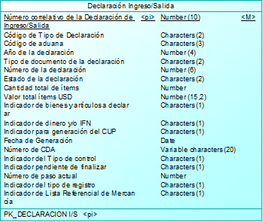 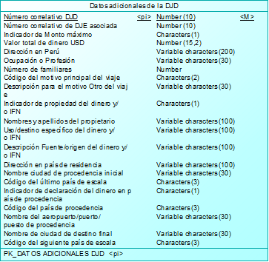

 | Operación | validarAnulacionDeclaracion
 | Método HTTP | GET
 | URI privada | https://negocioaduanero.k8s.sunat.peru/v1/controladuanero/pasajero/declaracion/t/declaracioningresosalida/validaranulacion/{codAduana}-{anioDeclaracion-{regimenDeclaracion}-{numDeclaracion}
 | URI pública | https://api.sunat.gob.pe/v1/controladuanero/declaracioningresosalida/validaranulacion/{codAduana}-{anioDeclaracion}-{regimenDeclaracion}-{numDeclaracion}

 | SLA
 | Propiedad | Descripción | Valor
 | tiempoRes | Tiempo de respuesta | 30 Seg
 | disponibilidad | disponibilidad | 24x7

 | REQUEST

 | Request URI
 | Parámetros de Entrada | Descripcion | Formato | Tipo dato
 | codAduana | Código de aduana | alfanumérico | String
 | anioDeclaracion | Año de la declaración | numérico | int
 | regimenDeclaracion | Tipo de régimen: 38 Declaración Jurada de Equipaje 39 Declaración de Ingreso Temporal DD Declaración Jurada de Dinero – Ingreso ST Declaración de Salida Temporal DS Declaración Jurada de Dinero – Salida | alfanumérico | String
 | numDeclaracion | Número de la declaración | numérico | int

 | Request Header
 | Parámetros | valor
 | Content-Type | application/json
 | Accept | application/json
 | Bearer | token obtenido de la autenticación (Solo para la URI Publica)

 | Request Body
 | Parámetros de Entrada | Descripcion | Formato | Tipo dato
 | numDocumentoPasajero | Número de documento del pasajero que se ingresa al momento de consultar las declaraciones | alfanumérico | String

 | Ejemplo Request
 | JSON en el body

 | RESPONSE

 | Response Header
 | Parámetros | valor
 | HTTP status | 200
 | Content-Type | application/json

 | Response Body
 | Parámetros de Salida | Descripcion | Formato | Tipo dato
 | success | Valor booleano que indica si se pasaron las validaciones para la anulación de la declaración |  | boolean

 | Ejemplo JSON Response Body
 | { "success": true }

 | ANEXO Datos Complejos
 | Lista de Pasajeros
 | Propiedad | Descripcion | Tipo dato

 | Formato de mensaje de ERROR 500

 | Response Header
 | Parámetros | valor
 | HTTP status | Revisar la tabla de codigos de Error
 | Content-Type | application/json

 | Response Body
 | Parámetros de Salida | Descripcion | Formato | Tipo dato
 | cod | codigo de error(Revisar la tabla de codigos de Error) |  | String
 | msg | mensaje de error para el usuario |  | String
 | exc | traza del error |  | String

 | Ejemplo de Response
 | { "cod":"500", "msg":"Internal Server Error - Se presento una condicion inesperada que impidio completar el Request", "exc":"java.lang.NullPointerException at ..." }

 | Formato de mensaje de ERROR 422

 | Response Header
 | Parámetros | valor
 | HTTP status | Revisar la tabla de codigos de Error
 | Content-Type | application/json

 | Response Body
 | Parámetros de Salida | Descripcion | Formato | Tipo dato
 | cod | codigo de error(Revisar la tabla de codigos de Error) |  | String
 | msg | mensaje de error para el usuario |  | String
 | exc | traza del error |  | String
 | errors | array de errores y descripcion del error |  | String

 | Ejemplo de Response
 | { "cod": "422", "msg": "Unprocessable Entity - Se presentaron errores de validacion que impidieron completar el Request", "exc": null, "errors": [ { "success": false, "codError": "1032", "desError": "Declaración no se puede anular" } ] }

 | Cuadro de mensajes de Error
 | Campo | Validación | Ámbito | Código – Mensaje de error | Código
 | codAduana | No se envía el valor del campo codAduana o se envia nulo | Validaciones de obligatoriedad | 1025 - El campo “codAduana” no enviado o es vacío | 1025
 | codAduana | El campo codAduana envia valor no Texto | Validaciones de forma | 1026 – Solo se permite dato de tipo texto para el código de aduana | 1026
 | anioDeclaracion | No se envía el valor del campo anioDeclaracion o se envia nulo | Validaciones de obligatoriedad | 1027 - El campo “anioDeclaracion” no enviado o es vacío | 1027
 | anioDeclaracion | El campo anioDeclaracion envia valor no numérico | Validaciones de forma | 1028 – Solo se permite dato de tipo numérico para el año de la declaración | 1028
 | numDeclaracion | No se envía el valor del campo numDeclaracion o se envia nulo | Validaciones de obligatoriedad | 1012 – El campo "numDeclaracion” no enviado o es vacío | 1012
 | numDeclaracion | El campo numDeclaracion envia valor no numérico | Validaciones de forma | 1013 – Solo se permite dato de tipo numérico para el número de la declaración | 1013
 | regimenDeclaracion | Solo se permite los valores 38, 39, DD,ST, DS; los cuales se encuentran en el catálogo 17 | Validaciones de integridad de datos | 1014 – Régimen de la declaración no permitido o no válido | 1014
 | regimenDeclaracion | No se envía el valor del campo regimenDeclaracion o se envia nulo | Validaciones de obligatoriedad | 1015 – El campo “regimenDeclaracion” no enviado o es vacío | 1015
 | regimenDeclaracion | El campo regimenDeclaracion envia valor no Texto o un valor no válido | Validaciones de forma | 1016 – Solo se permite dato de tipo texto para el régimen de la declaración | 1016
 | codAduana, anioDeclaracion, regimenDeclaracion, numDeclaracion | Si el estado del numDeclaración es diferente a "Previa" no se podra eliminar ya que esta asociado a una declaracion de ingreso de Dinero. | Validaciones de negocio | 1032 - Declaración no se puede anular | 1032
 | codAduana, anioDeclaracion, regimenDeclaracion, numDeclaracion | Si la declaración jurada de equipaje a anular se encuentra asociada a una declaración jurada de dinero | Validaciones de negocio | 1033 - Se procederá a anular también la Declaración Jurada de Dinero asociada a la Declaración Jurada de Equipaje que está intentando anular, ¿desea continuar? | 1033

Rest08
FORMATO DE ESPECIFICACION DE SERVICIO REST

 | ID. Servicio | Rest08-anularDeclaracion
 | Dominio | pasajero
 | Recurso | Declaración Ingreso/Salida
 | Descripción del Recurso/tarea | Es para poder anular la declaracion y en caso este asociada a una declaracion de ingreso de dinero también se anularía.

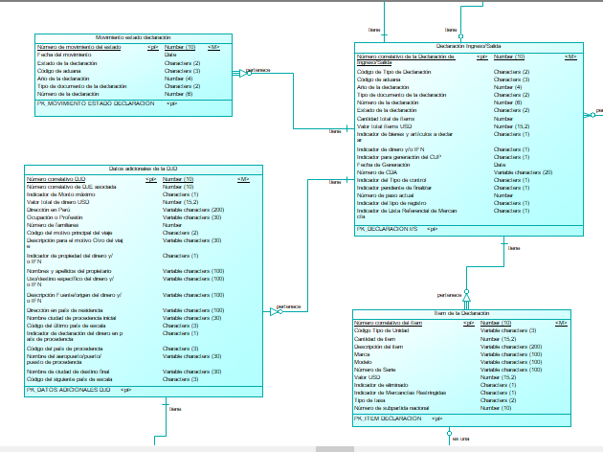
 | Modelo Conceptual

 | Operación | anularDeclaracion
 | Método HTTP | PUT
 | URI privada | https://negocioaduanero.k8s.sunat.peru/v1/controladuanero/pasajero/declaracion/e/declaracioningresosalida/{codAduana}-{anioDeclaracion}-{regimenDeclaracion}-{numDeclaracion}
 | URI pública | https://api.sunat.gob.pe/v1/controladuanero/declaracioningresosalida/{codAduana}-{anioDeclaracion}-{regimenDeclaracion}-{numDeclaracion}

 | SLA
 | Propiedad | Descripción | Valor
 | tiempoRes | Tiempo de respuesta | 30 Seg
 | disponibilidad | disponibilidad | 24x7

 | REQUEST

 | Request URI
 | Parámetros de Entrada | Descripcion | Formato | Tipo dato
 | codAduana | Código de aduana | alfanumérico | String
 | anioDeclaracion | Año de la declaración | numérico | int
 | regimenDeclaracion | Tipo de régimen: 38 Declaración Jurada de Equipaje 39 Declaración de Ingreso Temporal DD Declaración Jurada de Dinero – Ingreso ST Declaración de Salida Temporal DS Declaración Jurada de Dinero – Salida | alfanumérico | String
 | numDeclaracion | Número de la declaración | numérico | int

 | Request Header
 | Parámetros | valor
 | Content-Type | application/json
 | Accept | application/json
 | Bearer | token obtenido de la autenticación (Solo para la URI Publica)

 | Request Body
 | Parámetros de Entrada | Descripcion | Formato | Tipo dato
 | numDocumentoPasajero | Número de documento del pasajero que se ingresa al momento de consultar las declaraciones | alfanumérico | String
 | djeAsocDjd | Declaración jurada de equipaje asociado a una declaración jurada de dinero |  | boolean

 | Ejemplo Request
 | JSON en el body
 | { "numDocumentoPasajero ":"44890712", "djeAsocDjd ": true }

 | RESPONSE

 | Response Header
 | Parámetros | valor
 | HTTP status | 200
 | Content-Type | application/json

 | Response Body
 | Parámetros de Salida | Descripcion | Formato | Tipo dato
 | success | Valor booleano que indica si se pasaron las validaciones para la anulación de la declaración |  | boolean

 | Ejemplo JSON Response Body
 | { "success": true }

 | ANEXO Datos Complejos
 | Lista de Pasajeros
 | Propiedad | Descripcion | Tipo dato

 | Formato de mensaje de ERROR 500

 | Response Header
 | Parámetros | valor
 | HTTP status | Revisar la tabla de codigos de Error
 | Content-Type | application/json

 | Response Body
 | Parámetros de Salida | Descripcion | Formato | Tipo dato
 | cod | codigo de error(Revisar la tabla de codigos de Error) |  | String
 | msg | mensaje de error para el usuario |  | String
 | exc | traza del error |  | String

 | Ejemplo de Response
 | { "cod":"500", "msg":"Internal Server Error - Se presento una condicion inesperada que impidio completar el Request", "exc":"java.lang.NullPointerException at ..." }

 | Formato de mensaje de ERROR 422

 | Response Header
 | Parámetros | valor
 | HTTP status | Revisar la tabla de codigos de Error
 | Content-Type | application/json

 | Response Body
 | Parámetros de Salida | Descripcion | Formato | Tipo dato
 | cod | codigo de error(Revisar la tabla de codigos de Error) |  | String
 | msg | mensaje de error para el usuario |  | String
 | exc | traza del error |  | String
 | errors | array de errores y descripcion del error |  | String

 | Ejemplo de Response
 | { "cod": "422", "msg": "Unprocessable Entity - Se presentaron errores de validacion que impidieron completar el Request", "exc": null, "errors": [ { "success": false, "codError": "1025", "desError": "El campo “codAduana” no enviado o es vacío" } ] }

 | Cuadro de mensajes de Error
 | Campo | Validación | Ámbito | Código – Mensaje de error | Código
 | codAduana | No se envía el valor del campo codAduana o se envia nulo | Validaciones de obligatoriedad | 1025 - El campo “codAduana” no enviado o es vacío | 1025
 | codAduana | El campo codAduana envia valor no Texto | Validaciones de forma | 1026 – Solo se permite dato de tipo texto para el código de aduana | 1026
 | anioDeclaracion | No se envía el valor del campo anioDeclaracion o se envia nulo | Validaciones de obligatoriedad | 1027 - El campo “anioDeclaracion” no enviado o es vacío | 1027
 | anioDeclaracion | El campo anioDeclaracion envia valor no numérico | Validaciones de forma | 1028 – Solo se permite dato de tipo numérico para el año de la declaración | 1028
 | numDeclaracion | No se envía el valor del campo numDeclaracion o se envia nulo | Validaciones de obligatoriedad | 1012 – El campo "numDeclaracion” no enviado o es vacío | 1012
 | numDeclaracion | El campo numDeclaracion envia valor no numérico | Validaciones de forma | 1013 – Solo se permite dato de tipo numérico para el número de la declaración | 1013
 | regimenDeclaracion | Solo se permite los valores 38, 39, DD,ST, DS; los cuales se encuentran en el catálogo 17 | Validaciones de integridad de datos | 1014 – Régimen de la declaración no permitido o no válido | 1014
 | regimenDeclaracion | No se envía el valor del campo regimenDeclaracion o se envia nulo | Validaciones de obligatoriedad | 1015 – El campo “regimenDeclaracion” no enviado o es vacío | 1015
 | regimenDeclaracion | El campo regimenDeclaracion envia valor no Texto o un valor no válido | Validaciones de forma | 1016 – Solo se permite dato de tipo texto para el régimen de la declaración | 1016

Rest09
FORMATO DE ESPECIFICACION DE SERVICIO REST

 | ID. Servicio | Rest09-guardarDeclaracionSalidaDinero
 | Dominio | pasajero
 | Recurso | Declaración Ingreso/Salida
 | Descripción del Recurso/tarea | Guardar la declaración jurada de salida temporal y/o declaración jurada de dinero de salida

 | Modelo Conceptual
 | 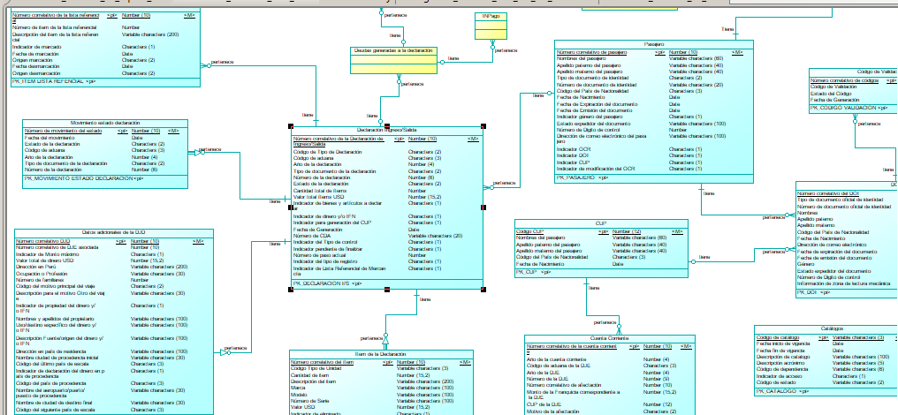

 | Operación | guardarDeclaracionSalidaDinero
 | Método HTTP | POST
 | URI privada | https://negocioaduanero.k8s.sunat.peru/v1/controladuanero/pasajero/declaracion/t/declaracioningresosalida/guardadeclaracionsalidadinero
 | URI pública | https://api.sunat.gob.pe/v1/controladuanero/declaracioningresosalida/guardadeclaracionsalidadinero

 | SLA
 | Propiedad | Descripción | Valor
 | tiempoRes | Tiempo de respuesta | 30 Seg
 | disponibilidad | disponibilidad | 24x7

 | REQUEST

 | Request URI
 | Parámetros de Entrada | Descripcion | Formato | Tipo dato

 | Request Header
 | Parámetros | valor
 | Content-Type | application/json
 | Accept | application/json
 | Bearer | token obtenido de la autenticación (Solo para la URI Publica)

 | Request Body
 | Parámetros de Entrada | Descripcion | Formato | Tipo dato
 | datosCabeceraDeclaracion | Datos de la declaración jurada de salida temporal y/o declaración jurada de dinero de salida |  | Array
 | datosCabeceraDeclaracion.codAduana | Código de aduana | Alfanumérico | String
 | datosCabeceraDeclaracion.numDeclaracion | Número de la declaración | Numérico | int
 | datosCabeceraDeclaracion.annPresen | Año de la declaración | Numérico | int
 | datosCabeceraDeclaracion.codRegimen | Tipo de documento de la declaración. Para el requerimiento los tipos considerados son: 38 Declaración Jurada de Equipaje 39 Declaración de Ingreso Temporal DD Declaración Jurada de Dinero – Ingreso ST Declaración de Salida Temporal DS Declaración Jurada de Dinero – Salida | Alfanumérico | String
 | datosCabeceraDeclaracion.annOrden | Año de la Orden enviada por el operador | Numérico | int
 | datosCabeceraDeclaracion.numOrden | Número de la orden enviada por el operador de comercio | Alfanumérico | String
 | datosCabeceraDeclaracion.codModalidad | Modalidad de despacho | Alfanumérico | String
 | datosCabeceraDeclaracion.codTipDesp | Tipo de operacion en el despacho | Alfanumérico | String
 | datosCabeceraDeclaracion.codTipLugarRecep | Tipo Lugar Recepcion (catalogo UG) | Alfanumérico | String
 | datosCabeceraDeclaracion.codLugarRecep | Código Lugar Recepcion de las mercancías (catálogo 402) | Alfanumérico | String
 | datosCabeceraDeclaracion.codLocalAnexo | Código del local anexo del lugar del punto de llegada (Informix:SPR) | Alfanumérico | String
 | datosCabeceraDeclaracion.codTipAduDest | Tipo de Aduana de Destino | Alfanumérico | String
 | datosCabeceraDeclaracion.codAduDest | Código Aduana Destino (catalogo 00, grupo 134) | Alfanumérico | String
 | datosCabeceraDeclaracion.mtoTotFobDol | Valor total ítems USD | Numérico | BigDecimal
 | datosCabeceraDeclaracion.mtoTotFleteDol | Total Flete Dólares | Numérico | BigDecimal
 | datosCabeceraDeclaracion.mtoTotSegDol | Total Seguro Dolares | Numérico | BigDecimal
 | datosCabeceraDeclaracion.mtoTotAjustesDol | Total Ajustes Dólares | Numérico | BigDecimal
 | datosCabeceraDeclaracion.mtoTotOtrosAjuste | Total Otros Ajustes | Numérico | BigDecimal
 | datosCabeceraDeclaracion.mtoTotValorAdu | Total Valor Aduana | Numérico | BigDecimal
 | datosCabeceraDeclaracion.cntPesoBrutoTotal | Total Peso Bruto | Numérico | BigDecimal
 | datosCabeceraDeclaracion.cntPesoNetoTotal | Total Peso Neto | Numérico | BigDecimal
 | datosCabeceraDeclaracion.cntTotalBultos | Cantidad total de ítems | Numérico | BigDecimal
 | datosCabeceraDeclaracion.cntTotSeries | Total Series | Numérico | BigDecimal
 | datosCabeceraDeclaracion.mtoTotAutoLiq | Total Autoliquidado | Numérico | BigDecimal
 | datosCabeceraDeclaracion.codEstDua | Estado de la declaración | Alfanumérico | String
 | datosCabeceraDeclaracion.codModPago | Código Modalidad Pago (catálogo 11) | Alfanumérico | String
 | datosCabeceraDeclaracion.codEntiPago | Código Entidad Pago (catálogo 15) | Alfanumérico | String
 | datosCabeceraDeclaracion.cntPlzCredito | Plazo del crédito | Numérico | int
 | datosCabeceraDeclaracion.fecDocPagoBco | Fecha de documento de pago bancario | dd/mm/yyyy hh:mm:ss | Date
 | datosCabeceraDeclaracion.indExportTerceros | Código de indicador de endose o exportacion de terceros | Alfanumérico | String
 | datosCabeceraDeclaracion.codTipTratMerc | Código del tipo de tratamiento de la mercancía (catálogo 313) | Alfanumérico | String
 | datosCabeceraDeclaracion.codViaTrans | Código de vía de transporte (catálogo 10) | Alfanumérico | String
 | datosCabeceraDeclaracion.codTipManifiesto | Código del tipo de manifiesto (catálogo 202) | Alfanumérico | String
 | datosCabeceraDeclaracion.codPuerPreseMani | Código del puerto de presentación del manifiesto | Alfanumérico | String
 | datosCabeceraDeclaracion.fecTerm | Fecha Estimada o definitiva del termino o llegada o salida de mercancía | dd/mm/yyyy hh:mm:ss | Date
 | datosCabeceraDeclaracion.fecIniEmbarque | Fecha de inicio del embarque | dd/mm/yyyy hh:mm:ss | Date
 | datosCabeceraDeclaracion.codPuerDesp | Puerto Despacho | Alfanumérico | String
 | datosCabeceraDeclaracion.codCanal | Código del canal de la Declaración (catalogo AR) | Alfanumérico | String
 | datosCabeceraDeclaracion.mtoTotDeudaSol | Total Deuda Soles del último evento | Numérico | BigDecimal
 | datosCabeceraDeclaracion.mtoTotPagado | Monto del total pagado | Numérico | BigDecimal
 | datosCabeceraDeclaracion.codTipGrabado | Código de identificación de la forma de grabado del registro (catálogo 303) | Alfanumérico | String
 | datosCabeceraDeclaracion.fecDeclaracion | Fecha de la Declaración | dd/mm/yyyy hh:mm:ss | Date
 | datosCabeceraDeclaracion.fecAutLevante | Fecha de autorización de levante | dd/mm/yyyy hh:mm:ss | Date
 | datosCabeceraDeclaracion.fecConclusion | Fecha de conclusión de despacho | dd/mm/yyyy hh:mm:ss | Date
 | datosCabeceraDeclaracion.fecRegulariza | Fecha de regularización de urgentes y anticipados | dd/mm/yyyy hh:mm:ss | Date
 | datosCabeceraDeclaracion.fecAmpliacion | Fecha de ampliación del plazo para la conclusión del despacho | dd/mm/yyyy hh:mm:ss | Date
 | datosCabeceraDeclaracion.codRucLugRecep | Número de Ruc del lugar del punto de llegada (no se usa se graba en participantes) | Alfanumérico | String
 | datosCabeceraDeclaracion.cntTqunFis | Total de unidades fisicas | Numérico | BigDecimal
 | datosCabeceraDeclaracion.cntTQuniCom | Total de unidades comerciales | Numérico | BigDecimal
 | datosCabeceraDeclaracion.codPropiedad | Código de endose en importación o de exportación de terceros (catálogo 63) | Alfanumérico | String
 | datosCabeceraDeclaracion.codTipoPlazo | Código tipo de plazo solicitado del régimen, días o meses | Alfanumérico | String
 | datosCabeceraDeclaracion.numPlazoSol | Número de plazo según tipo | Numérico | int
 | datosCabeceraDeclaracion.codProdUrgente | Código del producto urgente(catalogo N1 y N2), código para el SADA | Alfanumérico | String
 | datosCabeceraDeclaracion.ecFinProvsional | Fecha de vencimiento | dd/mm/yyyy hh:mm:ss | Date
 | datosCabeceraDeclaracion.codAduaManifiesto | Código de Aduana de presentación de manifiesto (catálogo 00) | Alfanumérico | String
 | datosCabeceraDeclaracion.annManifiesto | Año de numeración del manifiesto | Numérico | int
 | datosCabeceraDeclaracion.numManifiesto | Número de manifiesto estimado o definitivo | Alfanumérico | String
 | datosCabeceraDeclaracion.numViaje | Número de vuelo o viaje de acuerdo a la modalidad de transporte aéreo o marítimo | Alfanumérico | String
 | datosCabeceraDeclaracion.mtoFobFactu | Valor FOB de la Factura para el calculo del Antidumping | Numérico | BigDecimal
 | datosCabeceraDeclaracion.numCtaCte | Código de la cuenta corriente de la garantía del art 160 | Alfanumérico | String
 | datosCabeceraDeclaracion.fecCarCr | Fecha de carta de crédito | dd/mm/yyyy hh:mm:ss | Date
 | datosCabeceraDeclaracion.mtoTotDeudaDol | Total Deuda Dólares del último evento | Numérico | BigDecimal
 | datosCabeceraDeclaracion.indEscaner | Indicador de pase a control de escaner | Alfanumérico | String
 | datosCabeceraDeclaracion.codMotivoCanalAsig | Codigo del motivo de asignacion de canal (tabla canales del SIGAD) | Alfanumérico | String
 | datosCabeceraDeclaracion.fecVenRegula | Fecha de vencimiento de la regularizacion | dd/mm/yyyy hh:mm:ss | Date
 | datosCabeceraDeclaracion.indSocorro | Indicador de Modalidad de Despacho Urgente, S:Es envio de socorro, N: Es envio de Urgencia, Blanco: No es envio de Urgencia ni de Socorro | Alfanumérico | String
 | datosCabeceraDeclaracion.fecRecep | Fecha de la primera recepcion | dd/mm/yyyy hh:mm:ss | Date
 | datosCabeceraDeclaracion.fecReReg | Fecha de recepcion de la regularizacion | dd/mm/yyyy hh:mm:ss | Date
 | datosCabeceraDeclaracion.fecVenRegimen | Fecha de vencimiento del regimen | dd/mm/yyyy hh:mm:ss | Date
 | datosCabeceraDeclaracion.codDigVeri | Digito verificador del CDA | Alfanumérico | String
 | datosCabeceraDeclaracion.fecLlegada | Fecha de Llegada de la Nave | dd/mm/yyyy hh:mm:ss | Date
 | datosCabeceraDeclaracion.fecSalTerAlm | Fecha de salida de Terminal de Almacenamiento | dd/mm/yyyy hh:mm:ss | Date
 | datosCabeceraDeclaracion.codEstRegul | Estado de la Regularización (Catalogo 495) | Alfanumérico | String
 | datosCabeceraDeclaracion.fecVenConclu | Fecha de vencimiento para la conclusión del despacho. Contiene la fecha en la que se debe concluir la declaración, sea ésta la calculada inicialmente o la última prórroga, de existir. | dd/mm/yyyy hh:mm:ss | Date
 | datosCabeceraDeclaracion.numSecOperResp | Secuencia de participante del operador responsable de la DAM. | Numérico | int
 | datosCabeceraDeclaracion.numSecExportador | Secuencia del exportador de la DAM. | Numérico | int
 | datosCabeceraDeclaracion.numSecConsigna | Secuencia de participante del consignatario de la DAM. | Numérico | int
 | datosCabeceraDeclaracion.codTipoEmbarque | Tipo de embarque | Alfanumérico | String
 | datosCabeceraDeclaracion.numSecDuenoLocrf | Secuencia de participante del dueño del local para reconocimiento físico | Numérico | int
 | datosCabeceraDeclaracion.codFormaEmbarque | Catálogo de formas de embarque. | Alfanumérico | String
 | datosCabeceraDeclaracion.codPaisDestino | Código de país de destino. | Alfanumérico | String
 | datosCabeceraDeclaracion.codPuertoEmbar | Código de puerto de embarque. | Alfanumérico | String
 | datosCabeceraDeclaracion.codUltViaTrasla | Última vía de traslado a la aduana de salida. | Alfanumérico | String
 | datosCabeceraDeclaracion.mtoClausulaVenta | Total monto de cláusula venta. Es la suma de los comprobantes de la DAM. | Numérico | BigDecimal
 | datosCabeceraDeclaracion.mtoComisionVenta | Total monto de comisión venta | Numérico | BigDecimal
 | datosCabeceraDeclaracion.mtoGastosDeduc | Total gastos deducibles. | Numérico | BigDecimal
 | datosCabeceraDeclaracion.codCategoria | Código de categoria. | Alfanumérico | String
 | datosCabeceraDeclaracion.codRiesgoOea | Declaraciones de tipo OEA - proveedor con acuerdo de reconocimiento mutuo e importador oea - (Catalogo 593) | Alfanumérico | String
 | datosCabeceraDeclaracion.codTipoSeleccion | Tipo de selección a nivel de DAM. Catálogo 291 | Alfanumérico | String
 | datosCabeceraDeclaracion.codAutoriza | Código de autorización de levante. Catálogo 292. | Alfanumérico | String
 | datosCabeceraDeclaracion.indicadoresDeclaracion | Datos del indicador de bienes y/o artículos declarados | Array | Array
 | datosCabeceraDeclaracion.indicadorBienesArticulosADeclarar.codIndicador | Código del indicador de bienes y/o artículos a declarar. 302 Catálogo de datos Indicadores A1 --> Indicador de bienes y artículos a declarar A2 --> Indicador de dinero y/o IFN A3 --> Indicador del Tipo de control A6 --> Indicador de Monto Mínimo Retención para un DJD | Alfanumérico | String
 | datosCabeceraDeclaracion.indicadorBienesArticulosADeclarar.codTipoRegistro | Código del tipo de registro | Alfanumérico | String
 | datosCabeceraDeclaracion.indicadorBienesArticulosADeclarar.indActivo | Indicador de Activo | Alfanumérico | String
 | bienesArticulosDeclarados | Array de los bienes y/o artículos declarados para la salida temporal | Array | Array
 | bienesArticulosDeclarados.numPartNandi | Número de la partida de la Nandina | Numérico | int
 | bienesArticulosDeclarados.codUltractividad | Código de ultractividad (catálogo I1) | Alfanumérico | String
 | bienesArticulosDeclarados.codUniComer | Código Unidad Comercial (catálogo 29) | Alfanumérico | String
 | bienesArticulosDeclarados.cntComer | Cantidad Comercial | Numérico | BigDecimal
 | bienesArticulosDeclarados.cntBulto | Cantidad Bultos | Numérico | BigDecimal
 | bienesArticulosDeclarados.codClaseBultos | Código Clase Bultos (catálogo 16) | Alfanumérico | String
 | bienesArticulosDeclarados.cntPesoNeto | Peso Neto | Numérico | BigDecimal
 | bienesArticulosDeclarados.cntPesoBruto | Peso Bruto | Numérico | BigDecimal
 | bienesArticulosDeclarados.codUniFisica | Código Unidad Fisica (catálogo 29) | Alfanumérico | String
 | bienesArticulosDeclarados.cntUniFisica | Cantidad Unidad Fisica | Numérico | BigDecimal
 | bienesArticulosDeclarados.codUniIsc | Código Unidad ISC (grupo 135, catálogo 29) | Alfanumérico | String
 | bienesArticulosDeclarados.cntUniIsc | Cantidad Unidad ISC | Numérico | BigDecimal
 | bienesArticulosDeclarados.numParNaladisa | Partida Naladisa | Alfanumérico | String
 | bienesArticulosDeclarados.numParNabamdina | Partida Nabandina | Alfanumérico | String
 | bienesArticulosDeclarados.numParCorrelacion | Partida Correlacionada | Alfanumérico | String
 | bienesArticulosDeclarados.codPaisOrigen | Pais de Origen (catálogo J2) | Alfanumérico | String
 | bienesArticulosDeclarados.codPaisAdqui | Pais de Adquisicion (catálogo J2) | Alfanumérico | String
 | bienesArticulosDeclarados.codPaisProced | Pais de procedencia o destino (catálogo J2) | Alfanumérico | String
 | bienesArticulosDeclarados.codMoneTrans | Código de Moneda Transacción (cataálogo J1) | Alfanumérico | String
 | bienesArticulosDeclarados.mtoFobMonTrans | Fob Moneda Transacción | Numérico | BigDecimal
 | bienesArticulosDeclarados.mtoFobDol | Monto Fob Dólares | Numérico | BigDecimal
 | bienesArticulosDeclarados.mtoFleteDol | Monto flete Dólares | Numérico | BigDecimal
 | bienesArticulosDeclarados.mtoSegDol | Monto seguro Dólares | Numérico | BigDecimal
 | bienesArticulosDeclarados.mtoAjuste | Monto ajuste | Numérico | BigDecimal
 | bienesArticulosDeclarados.mtoOtroAjustes | Monto otros Ajustes | Numérico | BigDecimal
 | bienesArticulosDeclarados.mtoValorAdu | Monto de valor Aduana | Numérico | BigDecimal
 | bienesArticulosDeclarados.codTipSeg | Código tipo Seguro (catálogo 62) | Alfanumérico | String
 | bienesArticulosDeclarados.codTipFlete | Código tipo de prorrateo del Flete (catálogo 368) | Alfanumérico | String
 | bienesArticulosDeclarados.desComer | Descripción Comercial | Alfanumérico | String
 | bienesArticulosDeclarados.desFormaPresen | Descripción Forma de presentación | Alfanumérico | String
 | bienesArticulosDeclarados.desMateComp | Descripción Material y composición | Alfanumérico | String
 | bienesArticulosDeclarados.desUsoAplic | Descripción Uso y aplicación | Alfanumérico | String
 | bienesArticulosDeclarados.desOtrosCarac | Descripción Otros caracteristicas | Alfanumérico | String
 | bienesArticulosDeclarados.codEstMerc | Código del estado Mercancia (catálogo 25) | Alfanumérico | String
 | bienesArticulosDeclarados.fecExpiracion | Fecha de expiración de mercancía perecible | dd/mm/yyyy hh:mm:ss | Date
 | bienesArticulosDeclarados.codTipTasaAplicar | Código de tipo de tasa a aplicar (relacionadas al NANDTASA.) | Alfanumérico | String
 | bienesArticulosDeclarados.codTipMargen | Código del tipo de margen | Alfanumérico | String
...

Rest10
FORMATO DE ESPECIFICACION DE SERVICIO REST

 | ID. Servicio | Rest10-obtenerDataInicial
 | Dominio | pasajero
 | Recurso | Catálogos
 | Descripción del Recurso/tarea | Obtener la data inicial para ingresar los datos de la declaración en el móvil. Incluye las siguientes tablas: DATACATALOGO GRUPO DATAGRUPOCAT ATRIBUTO DATAATRIBUTO DATACATAASOC ASOCIACATALOG UNIDORGVIATRANS MERRESTRI

 | Modelo Conceptual
 | 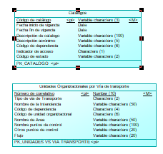

 | Operación | obtenerDataInicial
 | Método HTTP | GET
 | URI privada | https://negocioaduanero.k8s.sunat.peru/v1/controladuanero/pasajero/declaracion/t/catalogos/obtienedatainicial
 | URI pública | https://api.sunat.gob.pe/v1/controladuanero/catalogos/obtienedatainicial

 | SLA
...

Rest11
FORMATO DE ESPECIFICACION DE SERVICIO REST

 | ID. Servicio | Rest11-consultarTipoCambio
 | Dominio | pasajero
 | Recurso | Tipos cambio de Aduanas
 | Descripción del Recurso/tarea | Permite consultar los tipos de cambio para las monedas y fecha de tipo de cambio ADUANAS BDS: prpp1 tabla: cambio1

 | Modelo Conceptual
 | 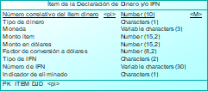

 | Operación | consultarTipoCambio
 | Método HTTP | GET
 | URI privada | https://negocioaduanero.k8s.sunat.peru/v1/controladuanero/pasajero/declaracion/e/tipocambio?codMoneda={codMoneda}&fecCambio={fecCambio}
 | URI pública | https://api.sunat.gob.pe/v1/controladuanero/tipocambio?codMoneda={codMoneda}&fecCambio={fecCambio}

 | SLA
 | Propiedad | Descripción | Valor
...

Rest12
FORMATO DE ESPECIFICACION DE SERVICIO REST

 | ID. Servicio | Rest12-verificarExistenciaDOIyCUP
 | Dominio | pasajero
 | Recurso | DOI
 | Descripción del Recurso/tarea | Verificar si el pasajero existe en la base de datos de DOI, CUP

 | Modelo Conceptual
 | 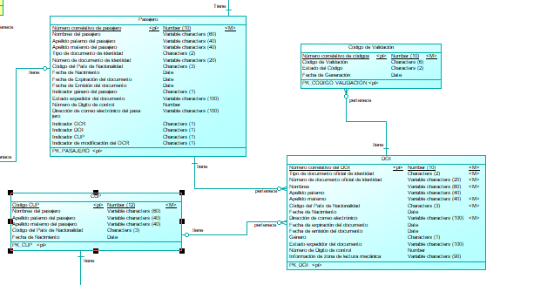

 | Operación | verificarExistenciaDOIyCUP
 | Método HTTP | GET
 | URI privada | https://negocioaduanero.k8s.sunat.peru/v1/controladuanero/pasajero/declaracion/e/doi?tipoDocumento={tipoDocumento}&numeroDocumento={numeroDocumento}&paisNacionalidad={paisNacionalidad}&fechaNacimiento={fechaNacimiento}&apellidoPaterno={apellidoPaterno}&apellidoMaterno = {apellidoMaterno}& nombre={nombre}
 | URI pública | https://api.sunat.gob.pe/v1/controladuanero/doi?tipoDocumento={tipoDocumento}&numeroDocumento={numeroDocumento}&paisNacionalidad={paisNacionalidad}&fechaNacimiento={fechaNacimiento}&apellidoPaterno={apellidoPaterno}&apellidoMaterno = {apellidoMaterno}& nombre={nombre}

 | SLA
...

Rest16
FORMATO DE ESPECIFICACION DE SERVICIO REST

 | ID. Servicio | Rest16-registrarDeudaTributaria
 | Dominio | pasajero
 | Recurso | Declaración Ingreso/Salida
 | Descripción del Recurso/tarea | Guardar la deuda tributaria

 | Modelo Conceptual
 | 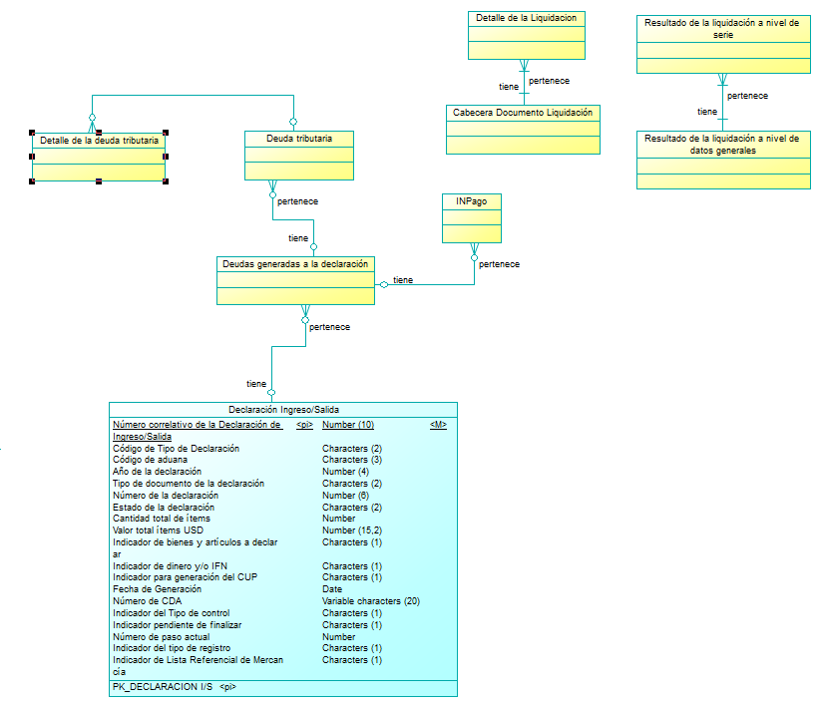

 | Operación | registrarDeudaTributaria
 | Método HTTP | POST
 | URI privada | https://negocioaduanero.k8s.sunat.peru/v1/controladuanero/pasajero/declaracion/t/declaracioningresosalida/registradeudatributaria
 | URI pública | https://api.sunat.gob.pe/v1/controladuanero/declaracioningresosalida/registradeudatributaria

 | SLA
...

Rest17
FORMATO DE ESPECIFICACION DE SERVICIO REST

 | ID. Servicio | Rest17-obtenerSaldoCuentaCorriente
 | Dominio | pasajero
 | Recurso | Saldo Cuenta Corriente
 | Descripción del Recurso/tarea | Obtener el saldo de la cuenta corriente del CUP

 | Modelo Conceptual
 | 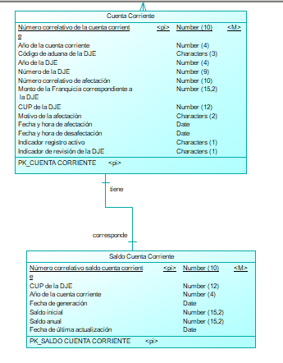

 | Operación | obtenerSaldoCuentaCorriente
 | Método HTTP | GET
 | URI privada | https://negocioaduanero.k8s.sunat.peru/v1/controladuanero/pasajero/declaracion/e/saldocuentacorriente?cup={cup}&anioDeclaracion={añoDeclaracion}
 | URI pública | https://api.sunat.gob.pe/v1/controladuanero/saldocuentacorriente?cup={cup}&anioDeclaracion={añoDeclaracion}

 | SLA
 | Propiedad | Descripción | Valor
...

Rest18
FORMATO DE ESPECIFICACION DE SERVICIO REST

 | ID. Servicio | Rest18-registrarDatosPreLiquidacion
 | Dominio | pasajero
 | Recurso | Liquidación
 | Descripción del Recurso/tarea | Realizar la pre-liquidación de tributos

 | Modelo Conceptual
 | 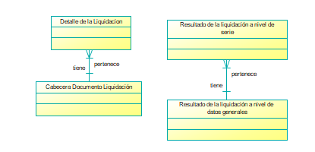

 | Operación | registrarDatosPreLiquidacion
 | Método HTTP | POST
 | URI privada | https://negocioaduanero.k8s.sunat.peru/v1/controladuanero/pasajero/declaracion/t/liquidacion/registropreliquidacion
 | URI pública | https://api.sunat.gob.pe/v1/controladuanero/liquidacion/registropreliquidacion

 | SLA
 | Propiedad | Descripción | Valor
...

Rest19
FORMATO DE ESPECIFICACION DE SERVICIO REST

 | ID. Servicio | Rest19-consultarCoincidenciaCUP
 | Dominio | pasajero
 | Recurso | cup
 | Descripción del Recurso/tarea | Consultar coincidencia CUP

 | Modelo Conceptual
 | 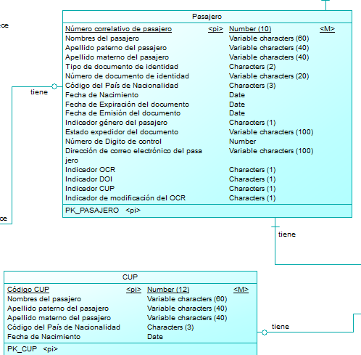

 | Operación | consultarcoincidenciacup
 | Método HTTP | GET
 | URI privada | https://negocioaduanero.k8s.sunat.peru/v1/controladuanero/pasajero/declaracion/t/cup/consultarcoincidenciacup?apellidoPaterno={apellidoPaterno}&apellidoMaterno={apellidoMaterno}&nombre={nombre}&fechaNacimiento={fechaNacimiento}&paisNacionalidad={paisNacionalidad}&genero={genero}
 | URI pública | https://api-intranet.sunat.peru/v1/controladuanero/sicpa/cup/consultarcoincidenciacup?apellidoPaterno={apellidoPaterno}&apellidoMaterno={apellidoMaterno}&nombre={nombre}&fechaNacimiento={fechaNacimiento}&paisNacionalidad={paisNacionalidad}&genero={genero}

 | SLA
 | Propiedad | Descripción | Valor
...

Rest20
FORMATO DE ESPECIFICACION DE SERVICIO REST

 | ID. Servicio | Rest20-consultardeclaracionrevision
 | Dominio | pasajero
 | Recurso | declaracionesingresosalida
 | Descripción del Recurso/tarea | Obtener todos los datos de la declaracion con estado previo para revisión

 | Modelo Conceptual
 | 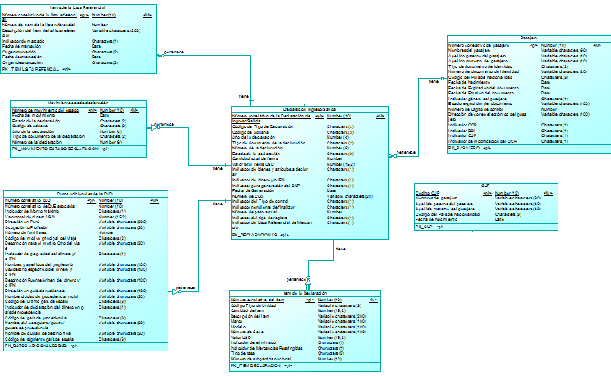

 | Operación | consultardeclaracion
 | Método HTTP | GET
 | URI privada | https://negocioaduanero.k8s.sunat.peru/v1/controladuanero/pasajero/declaracion/t/declaracionesingresosalida/consultarpararevision?(tipoDocumento={tipoDocumento}&codPais={codPais}&numDocumento={numDocumento}|codAduana={codAduana}&annPresen={annPresen}&numDeclaracion={numDeclaracion})
 | URI pública | https://api-intranet.sunat.peru/v1/controladuanero/sicpa/declaracionesingresosalida/consultarpararevision?(tipoDocumento={tipoDocumento}&codPais={codPais}&numDocumento={numDocumento}|codAduana={codAduana}&annPresen={annPresen}&numDeclaracion={numDeclaracion})

 | SLA
...

Rest22
FORMATO DE ESPECIFICACION DE SERVICIO REST

 | ID. Servicio | Rest22-guardarrevision
 | Dominio | pasajero
 | Recurso | declaracionesingresosalida
 | Descripción del Recurso/tarea | Guardar la revisión de la declaración con estado previo

 | Modelo Conceptual
 | 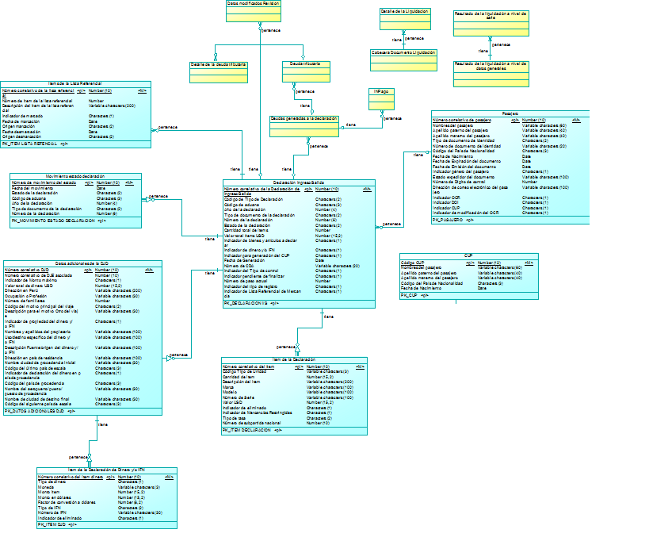

 | Operación | guardarrevision
 | Método HTTP | POST
 | URI privada | https://negocioaduanero.k8s.sunat.peru/v1/controladuanero/pasajero/declaracion/t/declaracionesingresosalida/guardarrevision
 | URI pública | https://api-intranet.sunat.peru/v1/controladuanero/sicpa/declaracionesingresosalida/guardarrevision

 | SLA
...

Rest23
FORMATO DE ESPECIFICACION DE SERVICIO REST

 | ID. Servicio | Rest23-grabarSaldoCuentaCorriente
 | Dominio | pasajero
 | Recurso | Saldo Cuenta Corriente
 | Descripción del Recurso/tarea | Grabar el saldo de la cuenta corriente del CUP

 | Modelo Conceptual
 | 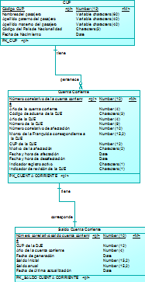

 | Operación | grabarSaldoCuentaCorriente
 | Método HTTP | POST
 | URI privada | https://negocioaduanero.k8s.sunat.peru/v1/controladuanero/pasajero/declaracion/e/saldocuentacorriente
 | URI pública | https://api-intranet.sunat.peru/v1/controladuanero/sicpa/saldocuentacorriente

 | SLA
 | Propiedad | Descripción | Valor
...

